NOTA 1
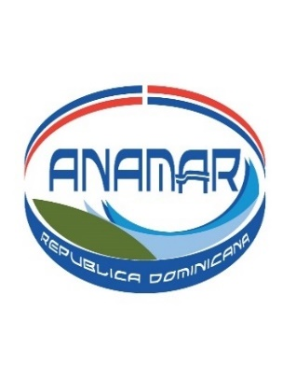

AUTORIDAD NACIONAL DE ASUNTOS MARITIMOS
DISPONIBILIDAD EN CAJA Y BANCO
Al 31 DICIEMBRE 2024
EN RD$
NOTA 1

DISPONIBILIDAD EN BANCO BALANCE CONCILIACION BANCARIA AL 31 DICIEMBRE 2024 | 58,835.94
MAS: | -
EFECTIVO EN CAJA CHICA | -
TOTAL DISP. EFECTIVO EN CAJA Y BANCO AL 31/12/2024 | 58,835.94

Depto. Adm y Financiero
PREPARADO POR:

